horas por dinero
En el siguiente caso registramos el tiempo de uso de un aparto técnico a lo largo de una semana y que tiene una tarifa de 100 €/hora, tal y como aparece queremos calcular el coste total por el uso del equipo a lo largo del periodo.
¿Cómo se hace la multiplicación de horas por dinero en Excel?
La celda D12 contiene la fórmula =D10*D11que es la multiplicación del total de horas trabajadas por la tarifa indicada. El resultado debería ser 4,050 € pero en su lugar tenemos solo 168.75 € que es un valor incorrecto.
Si analizamos las celdas involucradas en el cálculo nos damos cuenta que la tarifa por hora es simplemente el valor numérico 100. Por otro lado la celda D10 hace la suma del rango D5:D9 y la única peculiaridad es que tiene aplicado un formato personalizado para desplegar correctamente la suma de horas y minutos
El problema con la multiplicación de tiempo por dinero es que las horas en Excel no son en realidad lo que parece. Para darnos cuenta del valor real de la celda D10 basta con aplicar el formato General a dicha celda
Las 40 horas y 30 minutos que inicialmente desplegaba la celda D10, son en realidad el valor numérico 1.6875 y es la razón por la cual la cantidad a pagar calculado en la celda D12 nos devuelve como resultado el monto 168.75 € (=D10*D11)
Al trabajar con datos de tiempo en Excel vemos desplegadas las horas y minutos tal como los conocemos, pero su valor real es un número decimal entre 0.0, para las 00:00:00 horas, y hasta 0.99999999 que representa las 23:59:59 horas. Eso quiere decir que el valor entero 1 significa un día completo de 24 horas y por tal motivo el valor de la celda D10 significa que tenemos 1 día entero y 0.6875 de otro día.
Multiplicar horas por dinero en Excel
Para resolver este problema del valor decimal de las horas será suficiente con agregar la multiplicación por 24 de manera que se haga la conversión del valor decimal a la cantidad correcta de horas. Observa cómo al incluir esta multiplicación en la fórmula de la celda D13 obtenemos el resultado correcto.
Ahora ya sabemos cómo multiplicar horas por dinero en Excel de manera que podamos calcular y pagar correctamente por las horas maquina empleadas trabajadas en la empresa.
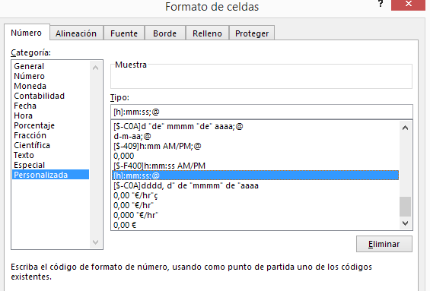
Caso 11
Extraido y adaptado de: http://exceltotal.com/como-multiplicar-horas-por-dinero-en-excel/
Tiempo de uso de maquina
Trabajo | Comienzo | Fin | Total Horas
Uso 1 | 8:00:00 | 16:05:00 | 8:05:00
Uso 2 | 8:10:00 | 16:20:00 | 8:10:00
Uso 3 | 9:20:00 | 17:25:00 | 8:05:00
Uso 4 | 8:45:00 | 16:55:00 | 8:10:00
Uso 5 | 8:30:00 | 16:30:00 | 8:00:00
Total horas de uso de maquína: |  |  | 40:30:00
Tarifa por uso de maquína: |  |  | 100.000 €/hr
Coste total por uso de la maquína: |  |  | 168.75 €
Coste total por uso de la maquína (24): |  |  | 4,050.00 €

Uso 1 | 8:00:00 | 8:08:05 | 0:08:05 | Uso 1 | 8:00:00 | 16:05:00 | 8:05:00
Uso 2 | 8:10:00 | 8:18:10 | 0:08:10 | Uso 2 | 8:10:00 | 16:20:00 | 8:10:00
Uso 3 | 9:20:05 | 9:28:10 | 0:08:05 | Uso 3 | 9:20:00 | 17:25:00 | 8:05:00
Uso 4 | 8:45:00 | 8:53:10 | 0:08:10 | Uso 4 | 8:45:00 | 16:55:00 | 8:10:00
Uso 5 | 8:30:00 | 8:38:00 | 0:08:00 | Uso 5 | 8:30:00 | 16:30:00 | 8:00:00

Vcto en dia habil
El problema se centra en computar o contar el número de días que transcurre hasta la fecha de vencimiento pero de manera tal que si la fecha de vencimiento cae en un dia feriado o no laborable, la fecha fuera corregida al día hábil anterior. Es decir, supongamos que la fecha inicial es 1 de abril del 2015, y en 30 días la persona tiene que pagar, esto quiere decir el 1 de mayo de 2015, PERO la fecha de pago no puede caer ni en días festivos ni en fines de semana. Existe la formula DIA.LAB.INTL pero es válida porque omite todos los fines de semana o todos los domingos, para esto la fecha de pago tiene que ir antes (en caso de ser festivo o fin de semana); supongamos, si cae en domingo la fecha pasa para el viernes de esa misma semana, no para el lunes.
Caso 12
Adaptado de: http://jldexcelsp.blogspot.co.il/2015/04/calcular-fecha-de-vencimiento-en-dia.html
Ejemplo 1
 | Fecha/Días | Dia de la semana | Feriados
 |  |  | Fecha | Dia de la semana
Días corridos al vencimiento | 30 |  | 2015-01-01 | jueves
 |  |  | 2015-04-13 | lunes
Fecha inicial | 2015-02-12 | jueves | 2015-04-14 | martes
Vencim. sin corrección | 2015-03-14 | sábado | 2015-06-11 | jueves
Vencim. corregido | 2015-03-13 | viernes | 2015-06-12 | viernes

Ejemplo 2 |  |  |  | Días de la semana
 | Fecha/Días | Dia de la semana
 |  |  |  | lunes
Días corridos al vencimiento | 30 |  |  | martes
 |  |  |  | miércoles
Fecha inicial | 2015-05-13 | miércoles |  | jueves
Vencim. sin corrección | 2015-06-12 | viernes |  | viernes
Vencim. corregido | 2015-06-10 | miércoles |  | sábado
 |  |  |  | domingo

MAX((C5+C4-{7;6;5;4;3;2;1;0})*(ESERROR(COINCIDIR(C5+C4-{7;6;5;4;3;2;1;0};Feriados;0)))*(DIASEM(C5+C4-{7;6;5;4;3;2;1;0};2)<6))

